83 生活保護被保護者数（人口千人当たり）
 | 83 生活保護被保護者数（人口千人当たり）

 | 時点 2024(R6)年度（毎年） |  |  |  |  |  |  | 平 均 値 |  |  |  | 11.6
 | 単位 人，人 |  |  |  |  |  |  | 標準偏差 |  |  |  | 3.9
 | 市町村名 | 指標 | 順位 |  | 生活保護者数 |  | 市町村名 | 指標 | 順位 |  | 生活保護者数

 | 千葉県 | 14.4 |  | － |  | 90,236 | 八街市 | 17.4 |  | 6 |  | 1,139
 | 千葉市 | 21.7 |  | 1 |  | 21,332 | 印西市 | 4.0 |  | 54 |  | 435
 | 銚子市 | 13.0 |  | 18 |  | 697 | 白井市 | 5.0 |  | 53 |  | 309
 | 市川市 | 16.3 |  | 8 |  | 8,151 | 富里市 | 12.6 |  | 19 |  | 622
 | 船橋市 | 14.4 |  | 11 |  | 9,297 | 南房総市 | 9.9 |  | 33 |  | 328
 | 館山市 | 13.7 |  | 13 |  | 590 | 匝瑳市 | 13.1 |  | 17 |  | 431
 | 木更津市 | 12.4 |  | 23 |  | 1,695 | 香取市 | 11.9 |  | 25 |  | 812
 | 松戸市 | 19.9 |  | 2 |  | 9,927 | 山武市 | 10.0 |  | 32 |  | 462
 | 野田市 | 12.6 |  | 19 |  | 1,911 | いすみ市 | 11.1 |  | 29 |  | 371
 | 茂原市 | 12.6 |  | 19 |  | 1,063 | 大網白里市 | 7.1 |  | 48 |  | 332
 | 成田市 | 8.9 |  | 41 |  | 1,183 | 酒々井町 | 9.5 |  | 35 |  | 192
 | 佐倉市 | 7.9 |  | 45 |  | 1,304 | 栄町 | 7.3 |  | 46 |  | 143
 | 東金市 | 16.0 |  | 9 |  | 909 | 神崎町 | 8.3 |  | 43 |  | 46
 | 旭市 | 8.2 |  | 44 |  | 499 | 多古町 | 9.6 |  | 34 |  | 123
 | 習志野市 | 12.6 |  | 19 |  | 2,216 | 東庄町 | 6.9 |  | 50 |  | 85
 | 柏市 | 11.9 |  | 25 |  | 5,174 | 九十九里町 | 18.4 |  | 4 |  | 247
 | 勝浦市 | 8.9 |  | 41 |  | 137 | 芝山町 | 7.1 |  | 48 |  | 47
 | 市原市 | 19.2 |  | 3 |  | 5,061 | 横芝光町 | 13.2 |  | 16 |  | 276
 | 流山市 | 9.1 |  | 36 |  | 1,922 | 一宮町 | 9.0 |  | 37 |  | 107
 | 八千代市 | 11.4 |  | 27 |  | 2,314 | 睦沢町 | 5.8 |  | 52 |  | 37
 | 我孫子市 | 12.1 |  | 24 |  | 1,567 | 長生村 | 13.8 |  | 12 |  | 182
 | 鴨川市 | 9.0 |  | 37 |  | 274 | 白子町 | 17.9 |  | 5 |  | 174
 | 鎌ケ谷市 | 13.6 |  | 14 |  | 1,492 | 長柄町 | 16.6 |  | 7 |  | 104
 | 君津市 | 11.3 |  | 28 |  | 897 | 長南町 | 6.8 |  | 51 |  | 45
 | 富津市 | 10.6 |  | 30 |  | 420 | 大多喜町 | 13.5 |  | 15 |  | 110
 | 浦安市 | 9.0 |  | 37 |  | 1,555 | 御宿町 | 15.4 |  | 10 |  | 100
 | 四街道市 | 9.0 |  | 37 |  | 856 | 鋸南町 | 10.1 |  | 31 |  | 64
 | 袖ケ浦市 | 7.3 |  | 46 |  | 472

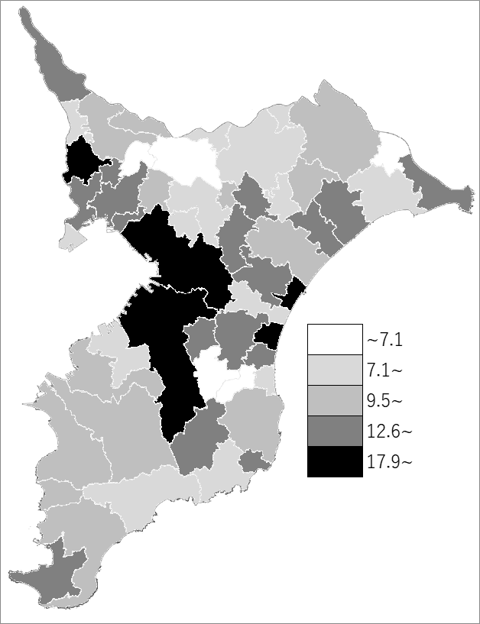
 | 千葉県の推移
 | 生活保護者数（右軸） | 指標
令和2年度 | 87392 | 13.9
令和3年度 | 88665 | 14.1
令和4年度 | 89532 | 14.3
令和5年度 | 90178 | 14.4
令和6年度 | 90236 | 14.4

《備 考》 ・資料出所 健康福祉指導課 ・算出方法 被保護実人員(１カ月平均)÷常住人口（R6.4.1） 注）生活保護者数は令和6年度平均値のため、市町村の合計と県計は一致しません。

